ユースケース図
ユースケース図 | システム名称 | わくりは！_育成機能 | 改訂日 | 2022-10-27
 |  |  | 改訂者 | 天辰

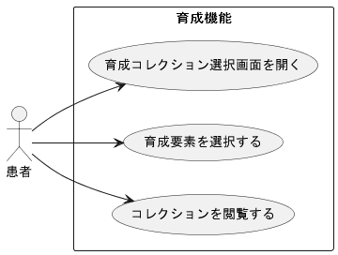

育成ラインナップを選択する

